1
 |  | SAG ALSAHRA

 |  |  |  |  |  | PO Box: 757,4th Floor, Dar Al Atta Building, Ghala Heights, Muscat, Sultanate of Oman
 |  | MUD MOTOR INSPECTION REPORT |  |  |  |  |  |  |  |  |  |  |  |  |  |  |  |  |  |  | Report No: |  | SAG-2021-SK-26028-023
CUSTOMER: | RAY INTERNATIONAL OIL & GAS |  |  |  |  |  |  |  | LOCATION: |  | NISWA WORKSHOP |  |  |  |  | JOB No: | 26028 |  |  |  |  | DATE: | 10-Mar-2026

SPECIFICATION: | DS-1 Vol 4 : |  | Tool Type: |  |  | TYPE A |  |  | Classification: |  |  |  | CLASS- A1 |  |  | RIG No: |  |  | N/A |  |  | WELL: |  | N/A

INSPECTION PROGRAM: |  |  |  | INSPECTION EQUIPMENT DETAILS: |  |  |  |  |  |  |  | DETAILS OF CONSUMABLES : |  |  |  |  |  |  |  |  | INSPECTION PARTICULARS

Visual Connection Inspection |  | ü |  | Equipment |  |  | Serial No. |  | Cal due on |  |  | Product |  |  | Manufactured by |  |  | Date of Expiry |  |  | Light Intensity ( LUX ) |  |  |  | 1400 LUX
Visual Body Inspection |  | ü |  | A.C Yoke |  |  | MNH25F88 |  | 01-07-2026 |  |  | White Contrast |  |  | MR CHEMIE-MR72 |  |  | 11/2030 |  |  | UV Intensity ( µ W ) |  |  |  | 1150 µ W
MPI Body Inspection |  | ü |  | Black Light |  |  | 76414 |  | 15/03/2026 |  |  | Black Ink |  |  | MR CHEMIE-MR76S |  |  | 07/2030 |  |  | Surface Condition |  |  |  | CLEAN
Liquid Penetrant Inspection |  |  |  | Mag. Coil |  |  | 230327 |  | 15/03/2026 |  |  | Fluorescent |  |  | MR CHEMIE-MR76F |  |  | 07/2030 |  |  | MPI System Performance |  |  |  | OK
Dimensional 3 Inspection |  |  |  | Lifting Block |  |  | SAG-TB-001 |  | 16/07/2028 |  |  | Penetrant |  |  |  |  |  |  |  |  | Dwell Time ( Min)
Blacklight Connection Inspection |  | ü |  | UV Intensity Mt |  |  | 250608792 |  | 15/03/2026 |  |  | Developer |  |  |  |  |  |  |  |  | Devoloping Time ( Min)
Borescope Inspection |  | ü |  | LUX METER |  |  | C220092991 |  | 15/03/2026 |  |  | Solvent Remover |  |  |  |  |  |  |  |  | Post Cleaning |  |  |  | DONE

MUD MOTOR ID / SERIAL No. |  |  |  |  |  |  |  |  |  |  |  | TOOL DESCRIPTION
S/N No | Description | Length (MTRS) | Body Cond: | BOX END AREA |  |  |  |  |  |  |  |  |  | PIN END AREA
 |  |  |  | Conn Type | OD | BoreBack / Float |  | Counter Bore |  | Beval dia | FNL / Tong space | Thread Length | Condtion | Conn Type | SRG / Pin Neck |  | Nose Dia | Cylinder Dia | ID. Champ Dia | Thread Length | TNL / Tong space | Beval dia | OD | ID | Condtion
 |  |  |  |  |  | Dia | Length | Depth / Wall | Dia |  |  |  |  |  | Dia | Length

CW2676781-1 | ROTOR ( B x B) | 5.99 | OK | SPCL | 5 1/2 | … | … | … | … | … | … | … | OK | … | … | … | … | … | … | … | … | … | … | … | … | 19.65 | 0.0254 | 0.3048
 |  |  |  | SPCL | 5 1/2 | … | … | … | … | … | … | … | OK | … | … | … | … | … | … | … | … | … | … | … | …
STR 9621 | STATOR ( B x B) | 6.29 | OK | SPCL | 9.5625 | … | … | … | … | … | … | … | OK | … | … | … | … | … | … | … | … | … | … | … | … | 20.65
 |  |  |  | SPCL | 9.5625 | … | … | … | … | … | 7 3/4 | … | OK | … | … | … | … | … | … | … | … | … | … | … | …
CW 2077269-2 | THRUST HOUSING ( B x B) | 1.29 | OK | SPCL | 9.75 | … | … | … | … | … | … | … | OK | … | … | … | … | … | … | … | … | … | … | … | … | 50.69
 |  |  |  | SPCL | 9.625 |  |  |  |  |  |  |  |  |  |  |  |  |  |  |  |  |  | … | … | …
CW2127574-4 | BEARING ADAPTOR ( B x B) | 0.37 | OK | SPCL | 6.5 | … | … | … | … | … | … | … | OK | … | … | … | … | … | … | … | … | … | … | … | … | 14.75
 |  |  |  | SPCL | 6.3125
CW2998668-1 | OFFSET HOUSING ( B x B) | 0.64 | OK | SPCL | 9 5/8 | 4 13/16 | 17 1/8 | 21/32 | 6 1/16 | 8 9/16 | … | … | OK | … | … | … | … | … | … | … | … | … | … | … | … | 25.38
 |  |  |  | SPCL | 9.625 |  |  |  |  |  |  |  |  | … | … | … | … | … | … | … | … | … | … | … | …
CW2955318-2 | ADAPTOR HOUSING P XP | 0.18 | OK | … | … | … | … | … | … | … | … | … | … | SPCL | … | … | … | … | … | … | … | … | 9 5/8 | 6 1/2 | OK | 7.13
 |  |  |  | … | … | … | … | … | … | … | … | … | … | SPCL | … | … | … | … | … | … | … | … | 9 5/8 | 6 1/2 | OK
CP2895050-2-3 | SPLINE MANDREL | 0.13 | OK | … | … | … | … | … | … | … | … | … | … | SPCL | … | … | … | … | … | … | … | … | … | 5 1/8 | OK | 5.25
 |  |  |  | … | … | … | … | … | … | … | … | … | … | SPCL |  |  |  |  |  |  |  |  | … | 5 1/8 | OK
6006 | ROTOR ADAPTER | 0.28 | OK | SPCL | 6.375 | … | … | … | … | … | … | … | OK | SPCL | … | … | … | … | … | … | … | … | 5.375 | 2 | OK | 11.00
CP 2492766-1-10 | DRIVE SHAFT | 1.00 | OK | …. | ….. | … | … | …. | …. | …. | …. | … | …. | …. | … | … | … | … | … | … | … | … | …. | … | … | 39.38
CP300760 2-1 | ADJUSTING RING | 0.17 | OK | …. | ….. | … | … | …. | …. | …. | …. | … | …. | …. | … | … | … | … | … | … | … | … | …. | … | … | 6.50
L1-958-154 | LOWER SHAFT LOW RESTRICTOR | 0.49 | OK | SPCL | 8.125 | … | … | … | … | … | … | … | OK | … | … | … | … | … | … | … | … | … | … | … | … | 19.44
LH 962 001 | LOWER HOUSING | 0.18 | OK | … | … | … | … | … | … | … | … | … | … | SPCL | … | … | … | … | … | … | … | … | 9.625 | 6.3125 | OK | 7.00
SS 9651 | STABILIZER SLEEVE | 0.44 | OK | SPCL | 12.125 | … | … | … | … | … | … | … | OK | …. | … | … | … | … | … | … | … | … | …. | … | … | 17.38
249547-1 | LOCK HOUSING | 0.60 | OK | …. | … | … | … | … | … | … | … | … | OK | SPCL | … | … | … | … | … | … | … | … | 9 5/8 | 6 7/8 | OK | 23.75
CW2556929-61 | ROTOR CATCHER | 0.85 |  | … | … | … | … | … | … | … | … | … | … | SPCL | … | … | … | … | … | … | … | … | 3 3/16 | 13/16 | OK | 33.50
CW1851034-3 | TOP SUB | 1.12 | OK | 6 5/8 Reg | 9.625 | 413/16 | 17 1/16 | 5/8 | 7 1/16 | 5/8 |  |  | OK | SPCL | … | … | … | … | … | … | … | … | 9 5/8 | 4 3/16 | OK | 44.29
CW2624161-1 | BEARING MANDREL | 1.68 | OK | 7 5/8 Reg | 9.5 | … | … |  |  |  |  | 7 3/8 | OK | SPCL | … | … | … | … | … | … | … | … | 4 3/4 | 2 1/4 | OK | 66.25

Abbreviation: PT- Pitted Threads, CT- Corroded Threads, TD - Thread damage , ST - Stretched Threads,GT- Galled Threads ,WT- Worn Threads ,PBB-Pitted Bore Back,RF-Reface ,SD -Shoulder Damage,PS-Pitted Seal,SB -Swelled Box,PSRG -Pitted SRG ,IDP-Pin ID Pitted RC-Rechase ,NDF -No Defects Found
COMMENTS: | The above Mentioned Motor parts has been inspected and No Defect Found During inspection


SUMMARY
READY TO USE | 18 |  | SHOP REPAIRABLE |  |  |  | NIL |  |  |  | SCRAP |  |  | NIL |  |  |  | TOTAL JOINTS INSPECTED |  |  |  |  | 18
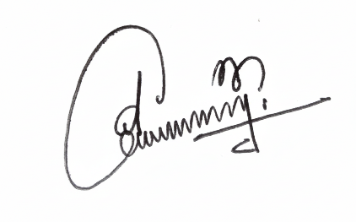

CUSTOMER SIGNATURE |  | JIJU JAYAPRASAD |  |  |  |  |  |  |  | DATE |  | 2026-04-03 |  |  |  |  |  | INSPECTOR |  | SHAJIMON P K

2
 |  | SAG ALSAHRA

 |  |  |  | PO Box: 757,4th Floor, Dar Al Atta Building, Ghala Heights, Muscat, Sultanate of Oman
 |  | MUD MOTOR INSPECTION REPORT |  |  |  |  |  |  |  |  |  |  |  |  |  |  |  | Report No: |  | SAG-2021-SK-26028-023A
CUSTOMER: | RAY INTERNATIONAL OIL & GAS |  |  |  |  | LOCATION: |  | NISWA WORKSHOP |  |  |  |  | JOB No: | 26028 |  |  |  |  | DATE: | 10-Mar-26

SPECIFICATION: | DS-1 Vol 4 : |  | Tool Type: | TYPE A |  | Classification: |  |  |  | CLASS- A1 |  |  | RIG No: |  |  | N/A |  |  | WELL: |  | N/A

TOOL ID / SERIAL No. |  | 0 |  |  |  |  |  |  | TOOL DESCRIPTION |  |  |  |  |  | 0

ASSEMBLY PICTURE
ROTOR ( B x B) | CW2676781-1 |  | STATOR ( B x B) |  | STR 9621 |  |  | THRUST HOUSING ( B x B) |  |  | CW 2077269-2 |  |  |  |  | BEARING ADAPTOR ( B x B) |  |  |  |  | CW2127574-4
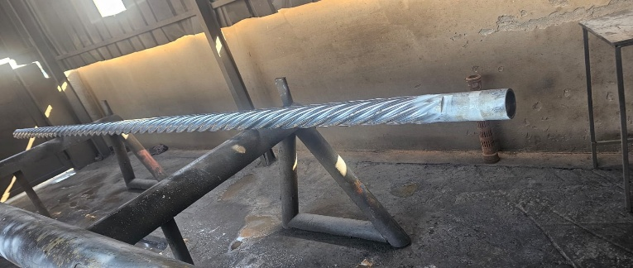

OFFSET HOUSING ( B x B) | CW2998668-1 |  | ADAPTOR HOUSING P XP |  | CW2955318-2 |  |  | SPLINE MANDREL |  |  | CP2895050-2-3 |  |  |  |  | ROTOR ADAPTER |  |  | ='1'!A39
 |  |  |  |  |  |  |  | NOT DISASSEMBLED

DRIVE SHAFT | CP 2492766-1-10 |  | ADJUSTING RING | CP300760 2-1 |  |  |  | LOWER SHAFT LOW RESTRICTOR |  |  | L1-958-154 |  |  |  |  | LOWER HOUSING |  |  |  | LH 962 001
 |  |  | 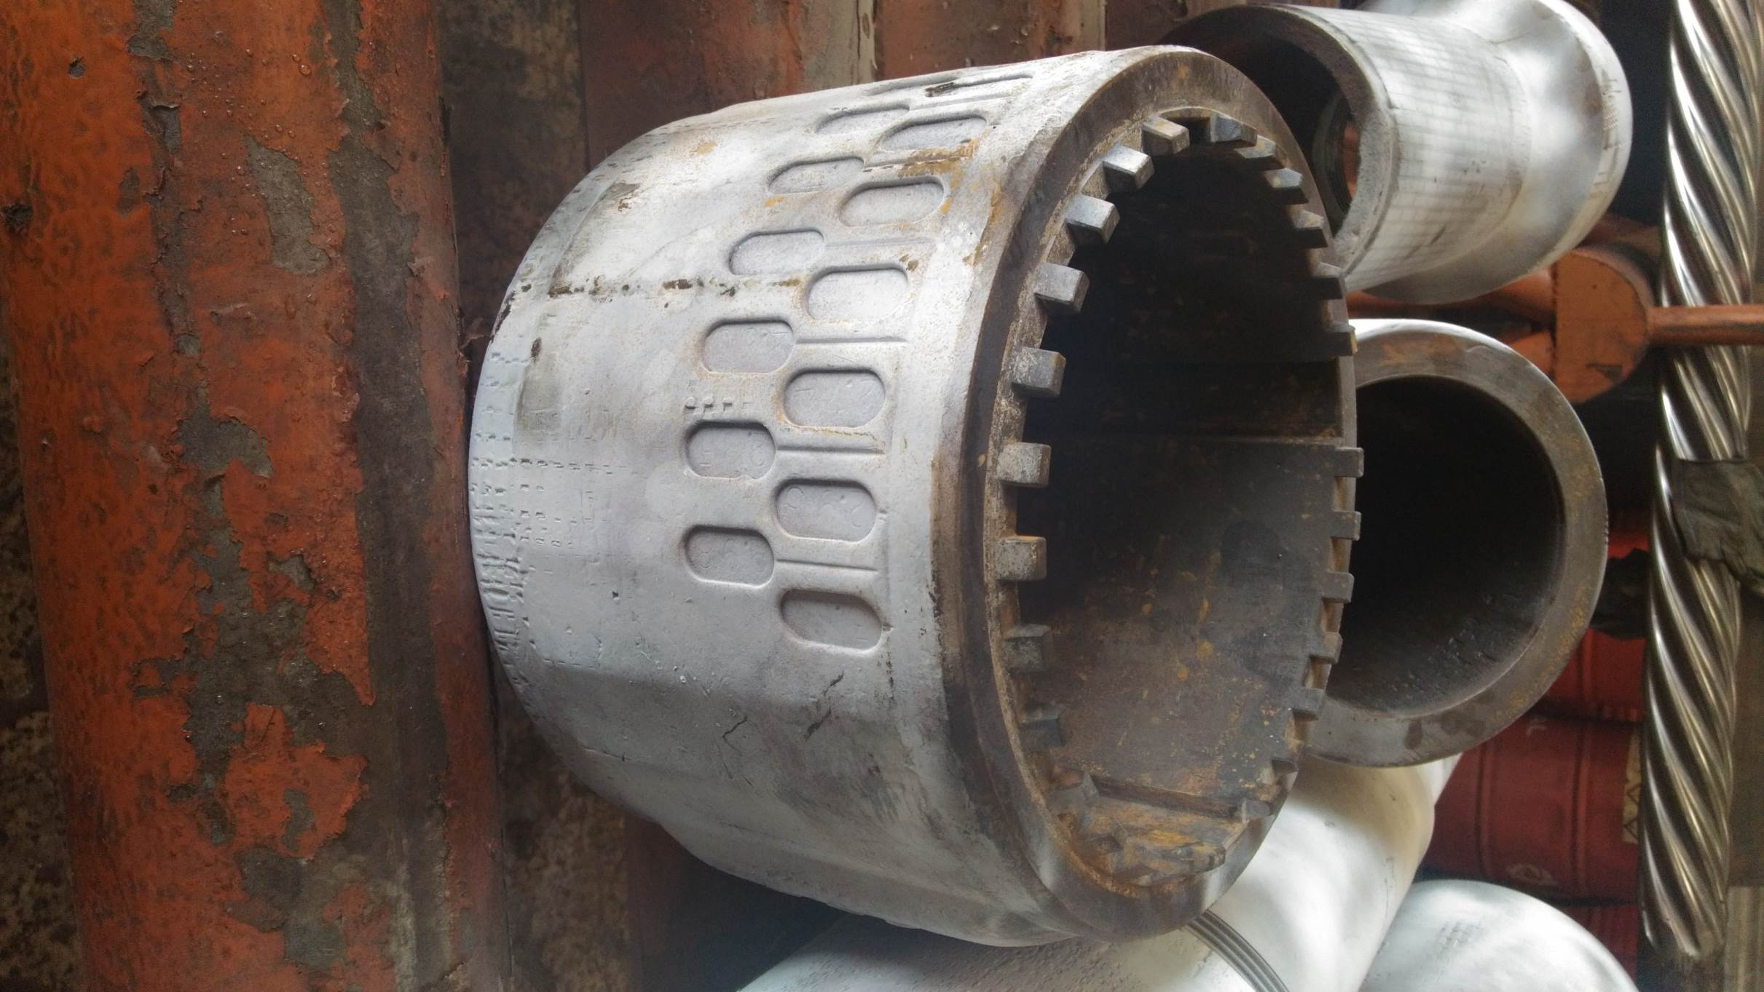

STABILIZER SLEEVE | LH 962 001 |  | STABILIZER SLEEVE |  | SS 9651 |  |  | ROTOR CATCHER |  |  |  | CW2556929-61 |  |  | BEARING MANDREL |  |  |  |  | CW2624161-1
 |  |  | LOCK HOUSING |  | 249547-1 |  |  | TOP SUB |  |  |  | CW1851034-3


COMMENTS: | The above mentioned Motor parts has been inspected and No Defects Observed During Inspection.
 | FULL LENGTH BOROSCOPE INSPECTION CARRIED OUT USING INDUSTRIAL VIDEO SCOPE WITH ROTATING CAMERA AND DIGITAL IMAGING CAPABILITY.

CUSTOMER SIGNATURE |  | JIJU JAYAPRASAD |  |  |  |  | DATE |  | 2026-03-04 |  |  |  |  |  | INSPECTOR |  | SHAJIMON P K

